Sheet1
国旗班服装询价报价单
序号 | 产品图示 | 产品名称 | 功能和材质 | 备注 | 报价(元)
1 | 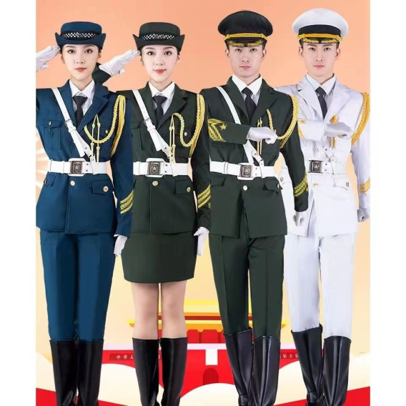 | 礼兵服 | 上衣+下衣+衬衣+肩章+绶带+领花+领带+手套+帽子+帽徽+白腰带+军靴 | 20套
2 | 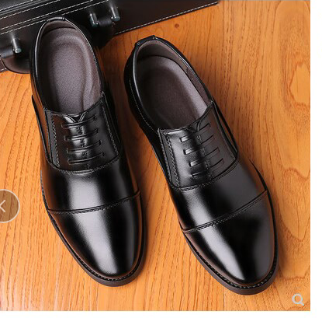 | 男士军官皮鞋 |  | 6双（43码、42码各三双）
6 | 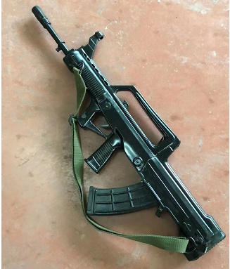 | 95橡胶一体 | 只可扣动扳机7斤半 | 2把
合计总报价：
投标单位（盖章）： 联系人及电话： 日期：

